1
计算机学院屏风工作位、电脑椅示意图
家具名称 | 参考图片 | 规格 | 材质说明 | 数量 | 单位
屏风工作位（含活动边柜） | 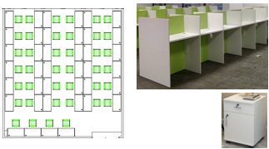 | 1100*550*1000 | 1、饰面：采用三聚氰胺浸渍纸饰面，耐磨、防火、不褪色； 2、基材：采用E1级木质刨花板，台面厚度25mm。 3、封边条：采用优质2.0mmPVC同色封边条。 活动柜材质同上 规格：400x470X650 | 40 | 组
电脑椅 | 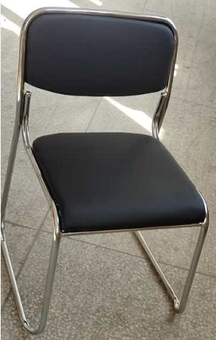 | 460*460*790 | 1、面料：采用优质西皮，颜色可选。 2、海棉：采用一次成型海棉，密度≥35 kg/m³。 3、钢架：采用优质冷轧高频光亮管，模具折弯成型，表面除油、除锈、磷化、电镀处理。钢管壁厚≥2.0mm，直径20mm. | 40 | 张

